Intro


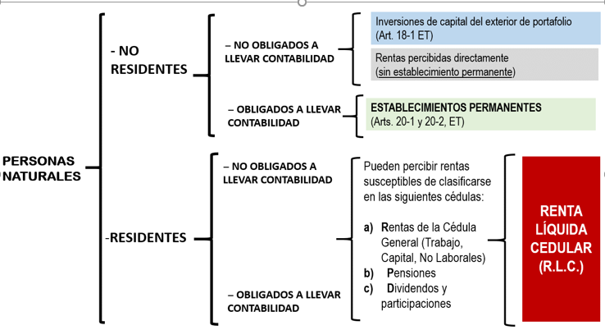

Planteamiento


 | DECLARACIÓN DE RENTA Y COMPLEMENTARIO AÑO GRAVABLE 2020: PERSONAS NATURALES RESIDENTES

 | La siguiente es la información correspondiente al año gravable 2020 del señor PLUTARCO VIVI FÁCIL, Nit. 94.666.667-2:

 | PATRIMONIO LÍQUIDO 2019…........................................... |  | $280,000,000

 | PATRIMONIO BRUTO 2020…............................................. |  | $878,782,000
 | Cuentas de Ahorro Banco de Bogotá <Nit. 860.002.964-4> | $250,000,000
 | Cuentas de Corriente Banco de Bogotá | $30,000,000
 | Inversiones en Sociedades Nacionales <PYME A Y COMPAÑÍA SA> | $90,000,000
 | Aportes en fondos de Pensiones | $70,000,000
 | Aportes a Cuentas AFC | $30,000,000
 | Clientes | $5,000,000
 | Saldo a Favor Impuesto sobre la Renta 2020 | $3,782,000
 | Vivienda de Habitación <se adquirió en 2020 a TIMOTEO DRAKE, c.c. 14.994.971> | $400,000,000

 | DEUDAS 2020…................................................................ |  | $590,885,500
 | Obligación Financiera Banco de Bogotá <lo obtuvo para adquirir el inmueble> | $390,000,000
 | Tarjeta de Crédito Personal Bancolombia <Nit. 890.903.938-8> | $200,000,000
 | Impuesto de Industria y comercio por pagar | $885,500

 | INFORMACIÓN ACERCA DE RENTAS DE TRABAJO
 | SALARIOS (docente universidad pública) | $90,000,000
 | GASTOS DE REPRESENTACIÓN | $20,000,000 | (Art. 206 ET; Artículo 1.2.1.22.1. DUT 1625/2016)
 | APORTES A SALUD | $4,400,000
 | APORTES A PENSIONES | $5,500,000

 | INFORMACIÓN ACERCA DE RENTAS DE CAPITAL
 | ARRENDAMIENTOS | $60,000,000
 | INTERESES | $1,000,000
 | COSTOS Y GASTOS PROCEDENTES <Reparaciones y adecuaciones> | $16,000,000

 | INFORMACIÓN ACERCA DE RENTAS NO LABORALES
 | INGRESOS ACTIVIDAD MERCANTIL | $100,000,000
 | COSTOS Y GASTOS IMPUTABLES (procedentes) | $70,000,000

 | INFORMACIÓN ACERCA DE PENSIONES
 | MESADA PENSIONAL <De fuente Nacional> | $18,000,000
 | APORTES A SALUD <Art. 142, L.2010/2019> | $1,800,000

 | INFORMACIÓN ACERCA DE DIVIDENDOS
 | CON CARGO A UTILIDADES 2016 Y AÑOS ANTERIORES
 | a) Numeral 3°, Art. 49 ET | $60,000,000
 | b) Parágrafo 2°, Art. 49 ET | $60,000,000
 | CON CARGO A UTILIDADES 2017 Y AÑOS SIGUIENTES
 | a) Numeral 3°, Art. 49 ET | $65,000,000
 | b) Parágrafo 2°, Art. 49 ET | $65,000,000

 | INFORMACIÓN ADICIONAL:
- | Indemnización por Seguros de Vida | $250,000,000 | (Art. 301-1 ET)
- | Aportes voluntarios al RAIS | $40,000,000 | (Art. 55 ET)
- | Aportes voluntarios a fondo de pensiones | $30,000,000
- | Aportes a título de cesantías (como independiente) | $5,000,000
- | Aportes voluntarios a cuentas AFC | $28,000,000
- | Pagos por Medicina Prepagada | $6,580,000
- | Gravamen a los movimientos financieros | $2,000,000
- | Dependientes económicos | 1
- | Donaciones a Entidades del Art. 23 ET | $1,200,000
- | Saldo a Favor en Renta Año 2019 | $5,000,000
- | Impuesto Neto de Renta 2019 | 0
- | Retenciones en la fuente 2020 <a favor> | $7,100,000

 | Con base en la información anterior, se determinará el valor del impuesto sobre la renta y complementario a cargo por el año gravable 2020.

